상품제안서
블랙우드 10W 고속 무선 충전시계 알람시계 | 상품코드: F24833

 |  |  |  |  |  |  | 02-412-0044 | www.easy1.co.kr
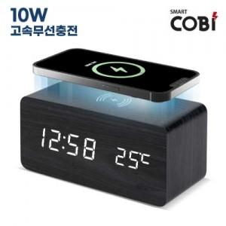

【상세/제작정보】

【인쇄/포장옵션】 | 실크, 풀칼라 / 포장불가능

【공급단가】 | 수량 | 50~ | 100~ | 500~ | 1,000~ | 2,000~
*VAT별도 | 단가 | 17,550원 | 17,280원 | 16,870원 | 16,200원 | 15,520원

【상품 URL】 | https://dev.easy1.co.kr:443/src/goods_detail.php?gdno=24833

